raspored
 | Zadnje popunjena evidencija: 13.4.2025.

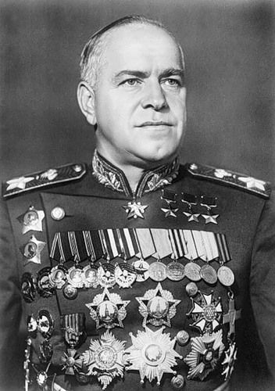
 | LOKACIJE
 | TREŠNJEVKA | MIOC/Peščenica | KRALJ TOMISLAV | ŠPANSKO | LOBEL - ORDEN DESNOG KRILA ZLATNOG ZMAJA
 | Našička ul.2 - Mali Zmaj | Njegoševa ul. 10 - MO Peščenica | Nova cesta 92 - OŠ Kralj Tomislav | Ulica A. T. Mimare 36 - OŠ Malešnica | RITA - NEODREĐENA NAGRADA
 |  | Jordanovac 8, XV. gimnazija

 |  |  |  |  | RITA, LOBEL | DODAVANJE LJUDI | +2 za volontere, +1 za roditelje
RASPORED |  |  |  |  | RITA, LOBEL, SVEN | KLASIČNA, III., LUCIJANKA (* 3) | +1.5 za dolazak, +3 za prezentaciju, +1.5 za povratak
DAN | TREŠNJEVKA | PEŠČENICA / MIOC | KRALJ TOMISLAV | ŠPANSKO | LOBEL, RITA, MAJU, LEONU | POPUNJAVANJE EVIDENCIJE | +1 po 15 termina
pon. | - | 19:30 - 21:00 / 19:00 - 20:30 | 20:30 - 21:30 | - | SVI | VOLONTERSKI SASTANCI | +4 za sastanke
utorak | 19:30 (* 20:00) / 19:45 - 21:00 | 19:30 - 21:00 / 19:00 - 20:30 | - | - | LOBEL | SANJANJE ZLATNOG ZMAJA | +1 za snove
srijeda | 19:45 - 21:00 | - | 20:30 - 21:30 | 20:15 / 20:00 - 21:15 | SVI | RAZNO (ŠKOLSKE PREZENTACIJE, PLAKATI, KNJIGE...) | + 3 za sve drugo
četvrtak | 19:30 (* 20:00) / 19:45 - 21:00 | 19:30 - 21:00 / 19:00 - 20:30 | - | - |  |  | 14 i još za evidenciju

 | koordinator: Sanja Vučetić

 | voditelji: Rita Bakić, Lobel Marunić, Leona Ptiček Ozimin, Nika Milinković, Lucija Ćurić, (Pavla Žaja) | Maja Lea Matić Zbiljski (GLV), Sven Biban (KGZ), Kaja Eršek (X.) |  |  | BEZ OBZIRA ŠTO JE PUNKT PEŠČENICA PROMIJENIO IME U "MIOC", U OVOJ TABLICI I DALJE JE OZNAČEN SLOVOM "P"
 |  |  |  |  | Ovo je primarno jer je voditelj Lobel jako sentimentalan

 | Legenda |  |  |  | Po odlasku Gornjogradske Gimnazije iz MIOC-a stupila je na snagu promjena termina na Trešnjevci (od tada od 19:45 - 21:00)
 |  |  |  |  | Uveden je i novi termin na Trešnjevci, srijedom u istom terminu
 | sivo ime označava volontera koji više nije aktivan, a svijetlo plavo da je zainteresiran ali trenutno ne može zbog termina
 | zvjezdica (*) označava volontera koji je u dvije grupe, a ** volontera koji je u 3
 | zeleno ime označava voditelja skupine
 | "da" znači da je volonter odradio instrukcije

 | svaki volonter mora biti u svim grupama u tablici ovisno u kojim se WhatsApp grupama nalazi
 | broj u gornjem lijevom kutu označava ukupan broj volontera u skupini i mora se poklapati sa brojem u WhatsApp grupi

 | x na sivoj pozadini označava da taj tjedan nije bilo instrukcija (zbog praznika ili su radi nečeg drugog odgođene)

 | DODATNE UPUTE ZA FUNKCIONIRANJE PYTHON PROGRAMA ZA IZVJEŠTAJE

 | Prvi sheet u Excelu mora biti "raspored". Svaki naredni sheet mora nositi ime duljine jednog slova, koje je početno slovo imena lokacije za koju taj sheet služi.

 | Jedini mergani cellovi u svakom sheetu moraju biti imena škola. I sva imena škola trebaju biti u merganim cellovima.
 | Sva imena škola moraju biti jednaka u svakom sheetu u kojem se pojavljuju.

 | Razredi se moraju pisati u početnoj koloni merganog cella i pišu se samo za prvu osobu usvakom razredu. Dvije kolone na desno upisuju se imena volontera.

